G1
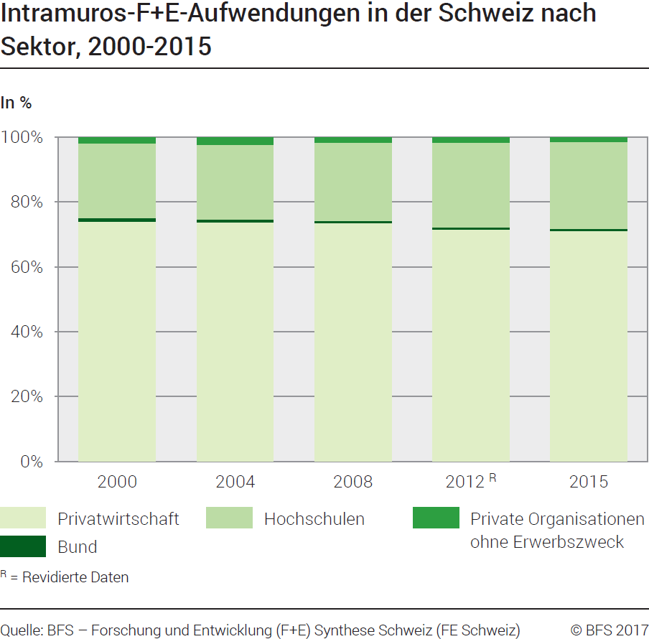
Ind20202_G1 - F+E-Aufwendungen |  |  |  |  |  |  |  |  | Zurück zum Index
Intramuros-Forschung und Entwicklung (F+E)-Aufwendungen in der Schweiz nach Sektor, 2000 - 2015
In Millionen Franken zu laufenden Preisen und in %

Sektor
 | 2000 | 2004 | 2008 | 2012 R | 2015 | 2000 | 2004 | 2008 | 2012 R | 2015
Privatwirtschaft | 7890 | 9660 | 11980 | 14275 | 15660 | 74 | 74 | 73 | 72 | 71
Bund | 140 | 140 | 120 | 140 | 194 | 1 | 1 | 1 | 1 | 1
Hochschulen | 2440 | 3000 | 3940 | 5210 | 5885 | 23 | 23 | 24 | 26 | 27
Private Organisationen ohne Erwerbszweck | 205 | 300 | 260 | 340 | 320 | 2 | 2 | 2 | 2 | 1
Total Sektoren | 10675 | 13100 | 16300 | 19965 | 22059 | 100 | 100 | 100 | 100 | 100

R = revidierte Daten
Quelle: BFS - Forschung und Entwicklung (F+E) Synthese Schweiz (FE Schweiz)
© BFS

G201
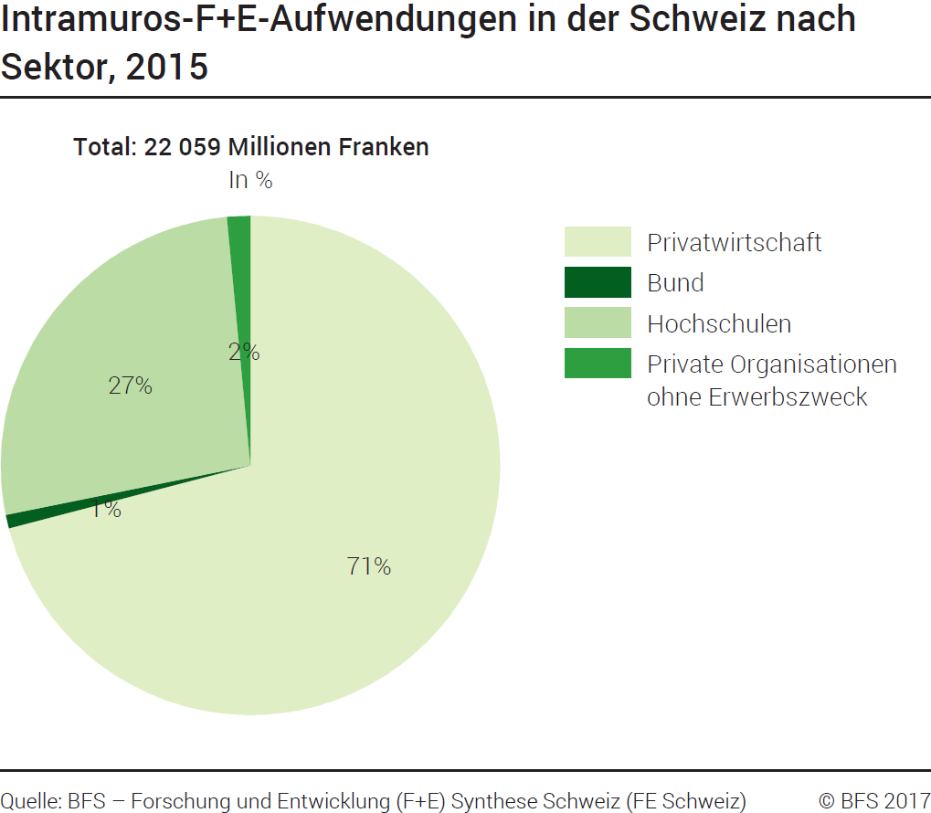
Ind20202_G201 - F+E-Aufwendungen |  | Zurück zum Index

Intramuros-Forschung und Entwicklung (F+E)-Aufwendungen in der Schweiz nach Sektor, 2015
In Millionen Franken zu laufenden Preisen und in %

Sektor | Millionen Franken | %
Privatwirtschaft | 15660 | 71
Bund | 194 | 1
Hochschulen | 5885 | 27
Private Organisationen ohne Erwerbszweck | 320 | 1
Total Sektoren | 22059 | 100

Quelle: BFS - Forschung und Entwicklung (F+E) Synthese Schweiz (FE Schweiz)
© BFS

G209
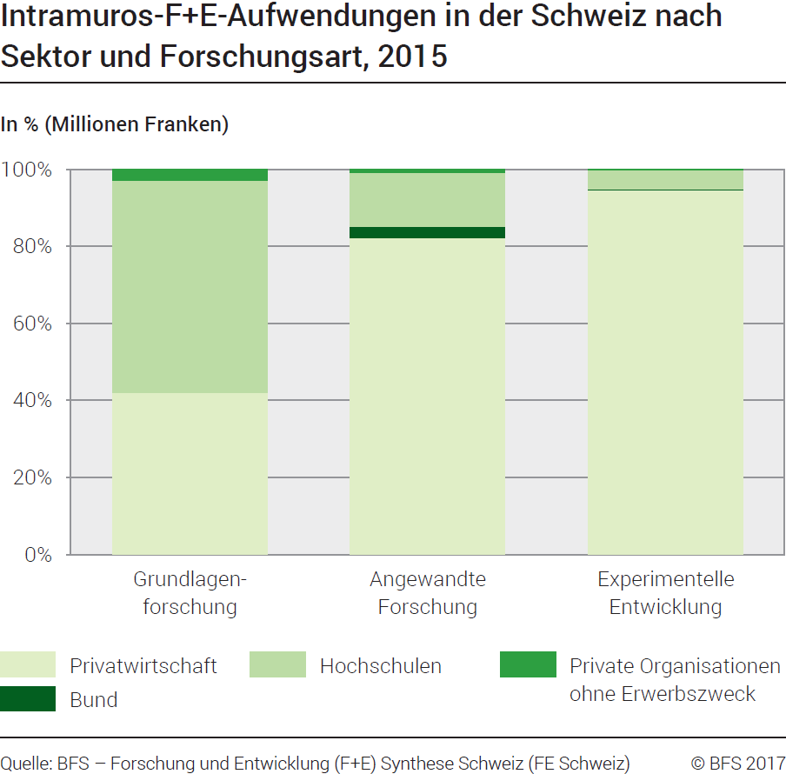
Ind20202_G209 - F+E-Aufwendungen | Zurück zum Index

Intramuros-Forschung und Entwicklung (F+E)-Aufwendungen in der Schweiz nach Sektor und Forschungsart, 2015
In Millionen Franken zu laufenden Zahlen und in %

Sektor und Forschungsart | Millionen Franken | %
Total Privatwirtschaft | 15660 | 100
Grundlagenforschung | 3534 | 23
Angewandte Forschung | 5159 | 33
Experimentelle Entwicklung | 6967 | 44
Total Bund | 194 | 100
Grundlagenforschung | 0 | 0
Angewandte Forschung | 192 | 99
Experimentelle Entwicklung | 2 | 1
Total Hochschulen | 5885 | 100
Grundlagenforschung | 4641 | 79
Angewandte Forschung | 879 | 15
Experimentelle Entwicklung | 365 | 6
Total Private Organisationen ohne Erwerbszweck | 320 | 100
Grundlagenforschung | 245 | 76
Angewandte Forschung | 56 | 18
Experimentelle Entwicklung | 19 | 6
Total Intramuros-F+E-Aufwendungen in der Schweiz | 22059 | 100
Total Grundlagenforschung | 8420 | 38
Total Angewandte Forschung | 6286 | 28
Total Experimentelle Entwicklung | 7353 | 33

Quelle: BFS - Forschung und Entwicklung (F+E) Synthese Schweiz (FE Schweiz)
© BFS

G2
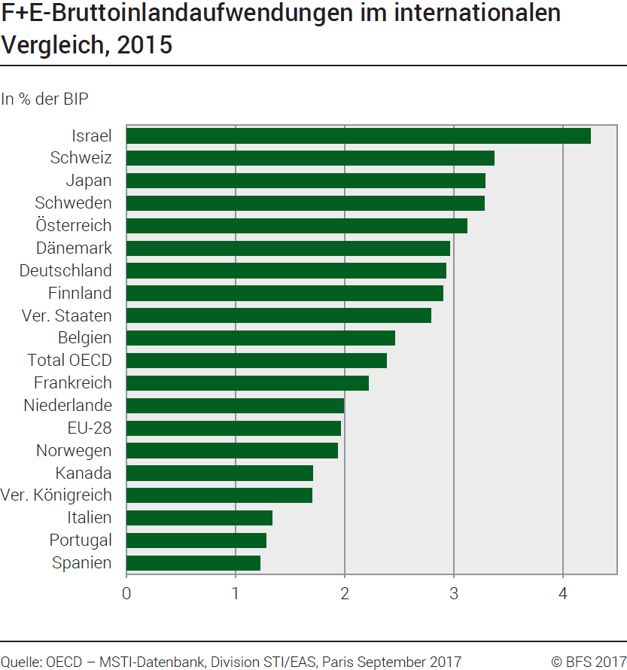
Ind20202_G2 - F+E-Aufwendungen |  | Zurück zum Index

Forschung und Entwicklung (F+E)-Bruttoinlandaufwendungen im internationalen Vergleich, 2015
In % des BIP 1

Land | % des BIP
Israel | 4.25
Schweiz | 3.37
Japan | 3.29
Schweden | 3.28
Österreich | 3.12
Dänemark | 2.96
Deutschland | 2.93
Finnland | 2.90
Vereinigte Staaten | 2.79
Belgien | 2.46
Total OECD | 2.38
Frankreich | 2.22
Niederlande | 1.99
EU-28 | 1.96
Norwegen | 1.93
Kanada | 1.71
Vereinigtes Königreich | 1.70
Italien | 1.33
Portugal | 1.28
Spanien | 1.22

1 Revidiertes BIP
Quelle: OECD, MSTI Datenbank, Abteilung STI / EAS, Paris, September 2017
© BFS

G210
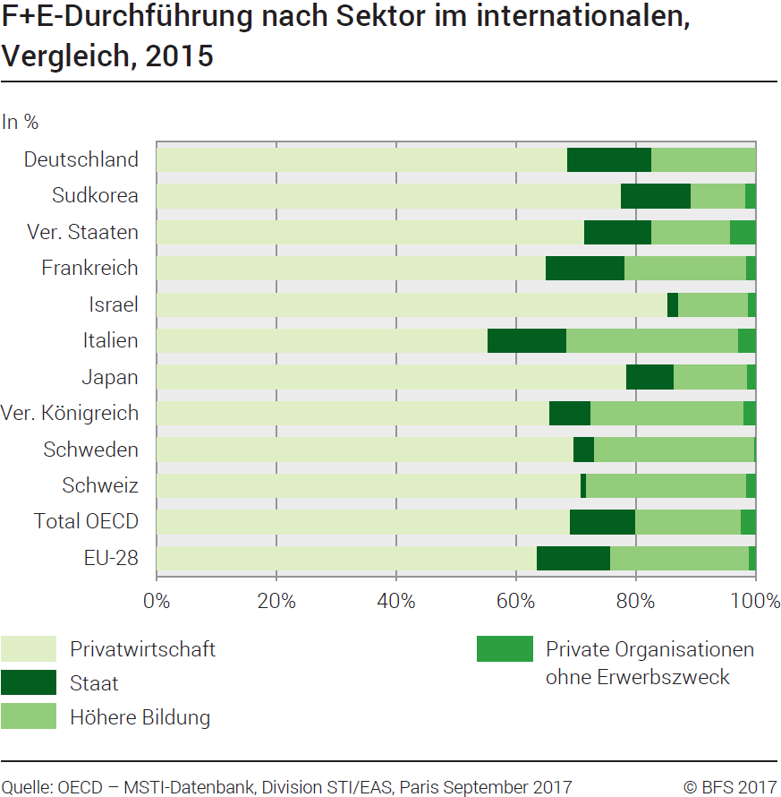
Ind20202_G210 - F+E-Aufwendungen |  |  |  | Zurück zum Index

Forschung und Entwicklung (F+E)-Durchführung nach Sektor im internationalen Vergleich, 2015
In %

Land | Privatwirtschaft | Staat | Höhere Bildung | Private Organisationen ohne Erwerbszweck
Deutschland | 68.7 | 14.1 | 17.3 | ..
Korea | 77.5 | 11.7 | 9.1 | 1.6
Vereinigte Staaten | 71.5 | 11.2 | 13.2 | 4.1
Frankreich | 65.1 | 13.1 | 20.3 | 1.5
Israel | 85.4 | 1.7 | 11.7 | 1.2
Italien | 55.3 | 13.3 | 28.6 | 2.9
Japan | 78.5 | 7.9 | 12.3 | 1.3
Vereinigtes Königreich | 65.7 | 6.8 | 25.6 | 1.9
Schweden | 69.7 | 3.4 | 26.7 | 0.2
Schweiz | 71.0 | 0.9 | 26.7 | 1.5
Total OECD | 69.1 | 11.0 | 17.6 | 2.4
EU-28 | 63.6 | 12.3 | 23.2 | 1.0

Quelle: OECD, MSTI Datenbank, Abteilung STI / EAS, Paris, September 2017
© BFS

